記入例
様式第１２号

記入例
介護保険高額介護サービス費受領委任払い承認申請書 兼 支給申請書

フ リ ガ ナ |  |  |  |  | トンダバヤシ タロウ |  |  |  |  |  |  |  |  |  | 保険者番号 |  |  |  |  |  |  |  | 2 | 7 | 2 | 1 | 4 | 6

①黄色のセルがご記入いただく箇所になります。
また、青色のセルは被保険者の方の自署が
必要な箇所になります。
介護保険施設の代表者氏名を自署されない
場合は施設印または代表者印の押印が必要
になります。
②生年月日の年号、性別は○で囲ってください。
※こちらのシートにはご記入いただけません。
手書き、パソコンでの入力を問わず、
申請書のシートをご利用ください。
被保険者氏名 |  |  |  |  | 富田林 太郎 |  |  |  |  |  |  |  |  |  | 被保険者番号 |  |  |  | 0 | 0 | 0 | 0 | 9 | 9 | 9 | 9 | 9 | 9

 |  |  |  |  |  |  |  |  |  |  |  |  |  |  | 個人 番号 |  | 1 | 2 | 3 | 4 | 5 | 6 | 7 | 8 | 9 | 0 | 1 | 2

生 年 月 日 |  |  |  |  | 明・大・昭 |  |  |  | １０年１０月１０日 |  |  |  |  |  | 性 別 |  |  |  | 男 ・ 女

利用介護保険施設名 |  |  |  |  | 介護老人保健施設 常盤

事 業 者 番 号 |  |  |  |  | 9 | 9 | 9 | 9 | 9 | 9 | 9 | 9 | 9 | 9 | 入居（入院）年月日 |  |  |  |  |  | 令和 ４年 ４月 １日

利用者負担上限額 |  |  |  |  |  |  |  |  |  |  |  |  |  | 円 | 年 月 |  |  |  |  |  | １日 |  |  | 利用分から

 |  | 私が利用する施設サービス費に係る高額介護サービス費の支給を申請します。
 | また、その受領権をサービス事業者に委任することについて承認を受けたいので、
 | あわせて申請します。
 |  | なお、審査を受けるにあたり、世帯の収入状況及び老齢福祉年金の受給の有無につき、
 | 照会が行われることに同意します。
 |  |  |  |  |  |  |  |  |  |  |  |  |  |  |  |  |  | 年 月 日
 |  | 富田林市長 様
 |  |  |  |  |  |  | 被保険者 |  |  |  |  | 住 所 |  |  | 富田林市常盤町１番１－１０１号

 |  |  |  |  |  |  |  |  |  |  |  | 氏 名

 |  |  |  |  |  |  |  |  |  |  |  | 電話番号 |  |  | 000-0000-0001

介護保険施設の同意書 兼 口座振込依頼書 |  |  |  |  |  |  |  |  |  |  |  |  |  |  |  |  |  |  | （介護保険施設記入欄）

 | 富田林市から支給される被保険者 |  |  |  |  |  |  |  |  | 富田林 太郎 |  |  |  |  | 様に係る |  | 令和 ４年 ４月 |  |  |  |  |  | 利用分以降の
高額介護サービス費の受領権限については、私が被保険者からの委任を受け、受任することに同
意します。
 | なお、支給に当たっては、大阪府国民健康保険団体連合会に登録している介護給付費の振込先
口座に振り込んでくださるよう依頼します。

 | 介護保険施設 |  |  |  | 所在地 |  |  |  | 富田林市常盤町X番X号

 |  |  |  |  | 名 称 |  |  |  | 介護老人保健施設 常盤
介護老人保健施設常盤之印
 |  |  |  |  | 代表者氏名 |  |  |  |  | 常盤 一郎

《承認の要件》
①介護保険料に滞納がなく、給付制限を受けていないこと。
②介護保険施設の同意を得ていること。
③月途中の入所については、翌月以降を承認可能月とします。
 | また、月途中の退所の場合は、その前月までが承認月となります。

 | 【富田林市処理欄】
保険料滞納・給付制限 |  |  |  |  |  | 有 ・ 無 |  |  |  |  |  |  | 介護度 |  |  | 要介護（ ） |  |  |  |  |  |  | □ 承認

課税 状況 |  |  | □ 老福受給者等 |  |  |  | □ 非課税世帯 （８０万円以下） |  |  |  |  |  |  |  | □ 非課税世帯 （８０万円超） |  |  |  |  |  | □ 課税世帯 （一般）

 |  |  | □ 課税世帯 （年収約３８３万円以上） |  |  |  |  |  | □ 課税世帯 （年収約７７０万円以上約１１６０万円以下） |  |  |  |  |  |  |  |  | □ 課税世帯 （年収約１１６０万円以上）

利用者負担段階 |  |  |  | 第 段階 |  |  |  | 負担上限額 |  |  |  |  |  | 円 |  |  |  |  | 入力日 / |  |  |  |  | 確認日 /

申請書
様式第１２号

申請書
介護保険高額介護サービス費受領委任払い承認申請書 兼 支給申請書

フ リ ガ ナ |  |  |  |  |  |  |  |  |  |  |  |  | 保険者番号 |  |  |  |  |  |  |  | 2 | 7 | 2 | 1 | 4 | 6

被保険者氏名 |  |  |  |  |  |  |  |  |  |  |  |  | 被保険者番号 |  |  |  | 0 | 0 | 0 | 0

生年月日、性別用
 |  |  |  |  |  |  |  |  |  |  |  |  | 個人 番号

生 年 月 日 |  |  |  |  | 明・大・昭 |  |  |  | 年 月 日 |  |  |  | 性 別 |  |  |  | 男 ・ 女

利用介護保険施設名

事 業 者 番 号 |  |  |  |  |  |  |  |  |  |  |  |  | 入居（入院）年月日 |  |  |  |  |  | 年 月 日

利用者負担上限額 |  |  |  |  |  |  |  |  |  |  |  | 円 | 年 月 |  |  |  |  |  | １日 |  |  | 利用分から

 |  | 私が利用する施設サービス費に係る高額介護サービス費の支給を申請します。
 | また、その受領権をサービス事業者に委任することについて承認を受けたいので、
 | あわせて申請します。
 |  | なお、審査を受けるにあたり、世帯の収入状況及び老齢福祉年金の受給の有無につき、
 | 照会が行われることに同意します。
 |  |  |  |  |  |  |  |  |  |  |  |  |  |  |  | 年 月 日
 |  | 富田林市長 様
 |  |  |  |  |  |  | 被保険者 |  |  | 住 所

 |  |  |  |  |  |  |  |  |  | 氏 名

 |  |  |  |  |  |  |  |  |  | 電話番号

介護保険施設の同意書 兼 口座振込依頼書 |  |  |  |  |  |  |  |  |  |  |  |  |  |  |  |  | （介護保険施設記入欄）

 | 富田林市から支給される被保険者 |  |  |  |  |  |  |  |  |  |  |  | 様に係る |  | 年 月 |  |  |  |  |  | 利用分以降の
高額介護サービス費の受領権限については、私が被保険者からの委任を受け、受任することに同
意します。
 | なお、支給に当たっては、大阪府国民健康保険団体連合会に登録している介護給付費の振込先
口座に振り込んでくださるよう依頼します。

 | 介護保険施設 |  |  |  | 所在地

 |  |  |  |  | 名 称

 |  |  |  |  | 代表者氏名

《承認の要件》
①介護保険料に滞納がなく、給付制限を受けていないこと。
②介護保険施設の同意を得ていること。
③月途中の入所については、翌月以降を承認可能月とします。
 | また、月途中の退所の場合は、その前月までが承認月となります。

 | 【富田林市処理欄】
保険料滞納・給付制限 |  |  |  |  |  | 有 ・ 無 |  |  |  |  | 介護度 |  |  | 要介護（ ） |  |  |  |  |  |  | □ 承認

課税 状況 |  |  | □ 老福受給者等 |  |  |  | □ 非課税世帯 （８０万円以下） |  |  |  |  |  | □ 非課税世帯 （８０万円超） |  |  |  |  |  | □ 課税世帯 （一般）

 |  |  | □ 課税世帯 （年収約３８３万円以上） |  |  |  |  |  | □ 課税世帯 （年収約７７０万円以上約１１６０万円以下） |  |  |  |  |  |  | □ 課税世帯 （年収約１１６０万円以上）

利用者負担段階 |  |  |  | 第 段階 |  |  |  | 負担上限額 |  |  |  | 円 |  |  |  |  | 入力日 / |  |  |  |  | 確認日 /

印刷設定
○うまく印刷できないときは、以下の手順で
印刷範囲の調整を行ってください。

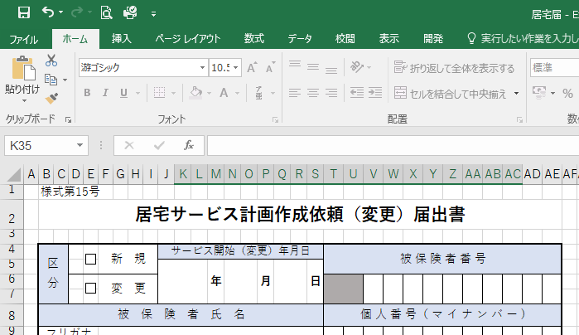
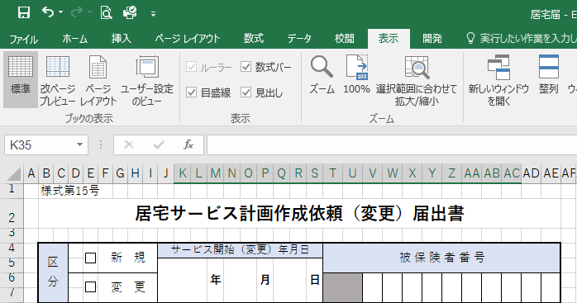

①表示タブをクリック。

②改ページプレビューをクリック。

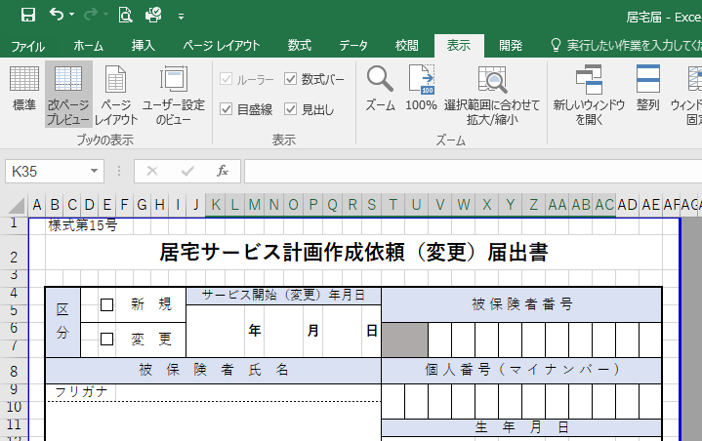

③青線または青点線を動かし、印刷範囲を調整してください。

